Sheet1
 |  |  |  | QUOTATION |  |  |  |  | PROFIT AND LOSS
CONFIDENTIAL INFORMATION!
 | CLIENT |  | LANEIGE VIETNAM
 | Address
 | Contact Person |  | Ms OANH | Email:
 | Project
 | Date |  | 2021-09-12

 |  |  |  |  |  |  |  |  | INTERNAL COST |  | Thông tin giá đầu vào tham khảo
 | Timeline | No. | Description | Unit | Quantity | Unit Cost | Total | Note | Unit Price (VND) | Amount (VND) | Thông tin NCC
 | 2021-12-01 | 1 | Lên Kế hoạch cho chiến dịch | Gói | 1 |  |  | Lập kế hoạch truyền thông trên các kênh và content để reach được KPI
 |  | 2 | Gói TRY FREE + REVIEW | Lần | 2 | 3,000,000 | 6,000,000 | 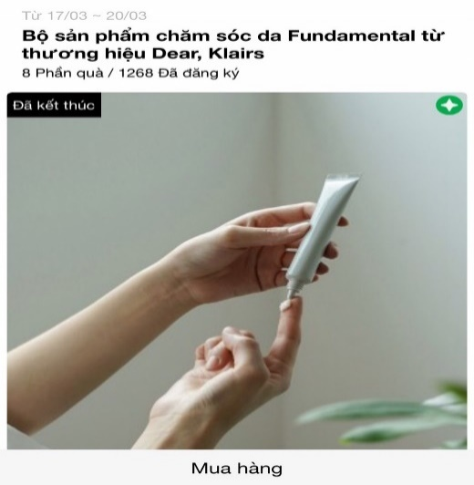 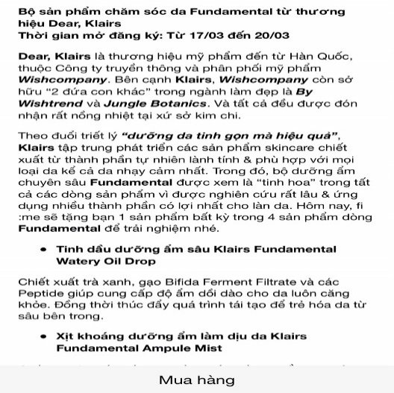 | 500,000 | 1.000.000 | Digital Ads cho 2 bài Remind trên Fanpage | 2
 |  |  | Design template TRY dựa trên materials của nhãn hàng |  |  |  |  |  | 1.000.000 | 2.000.000 | Internal
 |  |  | Sáng tạo nội dung TRY dựa trên mô tả sản phẩm của nhãn hàng
 |  |  | Packaging và gửi sản phẩm TRY cho các Piers |  |  |  |  |  | 25,000 | 500,000 | Đơn vị Đóng gói & Vận chuyển (tính cho 20 sản phẩm)
 |  |  | Remind post trên Fanpage ClubPiaf |  |  |  |  | https://www.facebook.com/clubpiaf.vn/posts/1110871909431691 | 400,000 | 800,000 | Internal
 |  | 3 | Gói PRODUCT PROMOTION post | Gói | 1 | 2,000,000 | 2,000,000 | https://www.facebook.com/clubpiaf.vn/posts/958567681328782 | 500,000 | 500,000 | Digital ads cho 1 bài post trên Fanapge | 1
 |  |  | Design template dựa trên materials của nhãn hàng |  |  |  |  |  | 400,000 | 400,000 | Internal
 |  |  | Gắn link bán hàng của brands vào bài promotion
 |  | 4 | Gói MINIGAME trên Fanpage | Gói | 1 | 4,500,000 | 4,500,000 | Minigame trên Fanpage để đẩy piers về trang mua hàng của nhãn hàng https://www.facebook.com/clubpiaf.vn/posts/1116822802169935 | 500,000 | 500,000 | Digital ads cho 1 bài minigame trên Fanapge | 1
 |  |  |  |  |  |  |  |  | 1.500.000 | 1.500.000 | Internal
 |  |  | Sáng tạo nội dung minigame dựa trên mô tả sản phẩm của nhãn hàng |  |  |  |  |  | 500,000 | 500,000 | Chi phí seeding tăng lượng tương tác cho quảng cáo
 |  |  | Design template TRY dựa trên materials của nhãn hàng |  |  |  |  |  | 25,000 | 375,000 | Đơn vị Đóng gói & Vận chuyển (tính cho 15 sản phẩm)
 |  |  | Packaging và gửi sản phẩm minigame cho winners
 |  | 5 | Gói digital ads tăng thêm cho khách hàng | Gói | 1 |  | 6,100,000 |  | 6,100,000 | 6,100,000 | Phân bổ chạy thêm ads cho 4 bài trên Fanpage (mỗi bài tương đương 1.525.000 VND chi phí tăng thêm)
 |  |  |  |  |  |  |  |  | 5,900,000 | 5,900,000 | Chi phí backup để push performance cho khách hàng (Sales sẽ đề xuất hoạt động trong quá trình triển khai chiến dịch)

 |  |  |  | Total costs |  |  | 18,600,000
 |  |  |  | Service Fee (5%) |  |  | 930,000
 |  |  |  | Sub Total |  |  | 19,530,000 |  | Tổng CP (trước VAT) | 15,575,000
 |  |  |  | VAT (10%) |  |  | 1,953,000 |  | Lợi nhuận trực tiếp | 3,955,000
 |  |  |  | Total |  |  | 21,483,000 |  | Margin (%) | 20.25
 | Total value in word:
 | Hai mươi mốt triệu bốn trăm tám mươi ba nghìn đồng

 | - Báo giá này có giá trị đến ngày 30/12/2021 - Báo giá chưa bao gồm các giá trị về voucher và sản phẩm sponsor cho TRY

 | CREATED BY |  |  | APPROVED BY
 | Signature
 | Full Name |  | Đinh Lệ Thanh
 | Title
 | Telephone |  | 0931 459 095
 | Email |  | dinhthanh.dmnc@gmail.com

DM&C COMPANY LIMITED
Golden Building, 10th Floor, 194 Dien Bien Phu Street, Ward 25, Binh Thanh District, Ho Chi Minh
Tax: 0314724148
ClubPiaf APP
 | IOS: https://apps.apple.com/vn/app/fime/id1453369162
 | Android: https://play.google.com/store/apps/details?id=vn.fime.dmnc.method
Facebook: https://www.facebook.com/clubpiaf.vn
THANK YOU FOR CHOOSING CLUBPIAF!

